사용자 인터페이스 설계서
사용자 인터페이스 설계서
시스템명 | KANEMOCHI |  |  |  | 작성자 | XXX
단계명 | 설계 |  |  |  | 작성일자 | 2017.11.07 |  | 버전 | 1.1

사용자 인터페이스 구조도
level1 |  | level2 |  | level3 |  | level4
로그인 화면
 |  | 개인정보 입력
 |  |  |  | 캐릭터 선택
 |  |  |  |  |  | 회원 가입 완료
 |  | 메인페이지
 |  |  |  | 예산설정

 |  |  |  | 지출 기록
 |  |  |  |  |  | 게임 진행
 |  |  |  | 어드바이스
 |  |  |  |  |  | 모달 확인
 |  |  |  | 데이터 분석
 |  |  |  |  |  | 분석 결과 확인
 |  |  |  | 마이페이지
 |  |  |  |  |  | 회원탈퇴

사용자 인터페이스 목록 - 화면 상세 설계
화면 ID |  | km_01 |  |  | 화면명 |  | 회원가입
관련 유스케이스 ID
관련 시퀀스도 ID
화면유형 |  | 회원가입 |  |  | 메뉴경로 |  | 회원가입
화면개요 |  | 개인 정보, 캐릭터 선택을 통해 회원 등록 가능
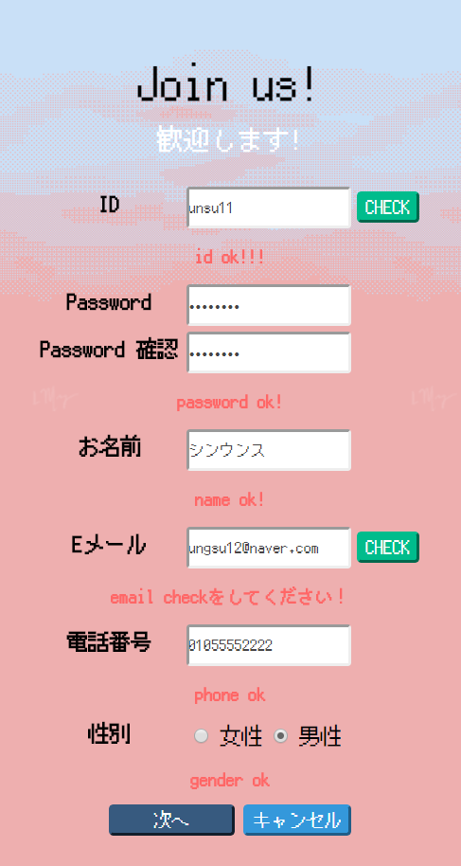 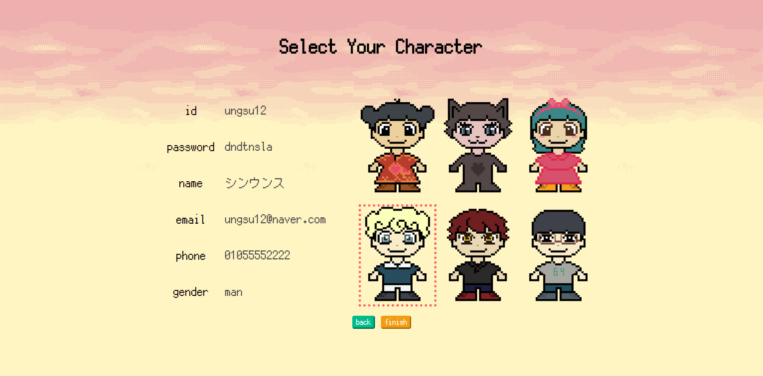

입출력 항목
항목명 |  | 컨트롤명 |  | 타입 및 길이 |  | 속성 |  | Validation Check
유저 아이디 |  | user_id | varchar2 |  |  | O | NN
유저 비밀번호 |  | user_pw | varchar2 |  |  | O | NN
유저 이름 |  | user_name | varchar2 |  |  | O | NN
유저 성별 |  | user_gender | char |  |  | O | NN
유저 전화번호 |  | user_phone | varchar2 |  |  | O | NN
유저 이메일 |  | user_email | varchar2 |  |  | O | NN
유저 권한 |  | user_authority | number |  |  | O | NN
캐릭터 이미지 |  | img_id | varchar2 |  |  | O | NN
레벨 |  | level_title | varchar2 |  |  | O | NN
유저 경험치 |  | user_score | number |  |  | O | NN
처리 내용
유저 아이디, 비밀번호, 이름, 성별, 전화번호, 이메일 : 회원 가입에 필요한 개인정보 입력 유저 권한 : 관리자 / 일반 권한 지정 캐릭터 이미지 : 본인 캐릭터 지정 레벨 : 달성한 레벨 표시 유저 경험치 : 달성한 경험치 표시

기술적 고려사항

사용자 인터페이스 목록 - 화면 상세 설계
출력물 ID |  | km_02 |  |  | 화면명 |  | 도움말
관련 유스케이스 ID
관련 시퀀스도 ID
화면유형 |  | 도움말 |  |  | 메뉴경로 |  | 메인페이지 -> 도움말
화면개요 |  | 메인페이지에서 우측 상단 물음표 아이콘 클릭 시 메뉴를 설명해주는 화면 등장
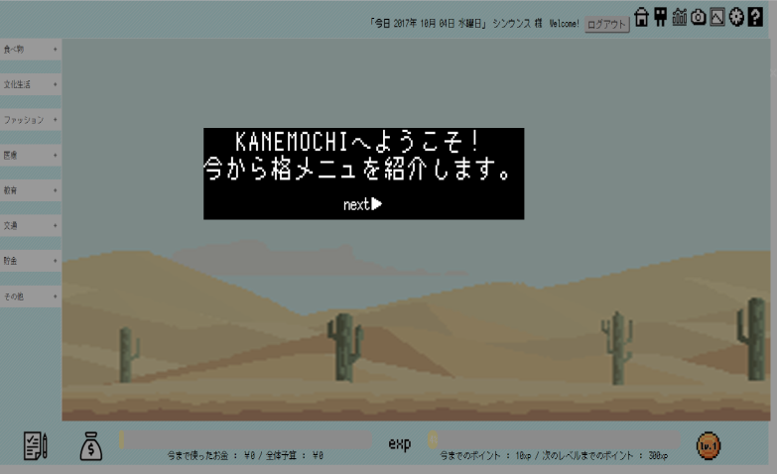 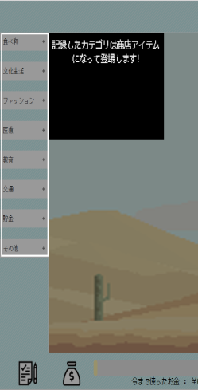

입출력 항목
항목명 |  | 컨트롤명 |  | 타입 및 길이 |  | 속성 |  | Validation Check

처리 내용
메인 페이지 우측 상단 도움말 버튼 클릭시 각 메뉴에 따른 설명을 모달로 표시

기술적 고려사항
브라우저에 따라 위치 변동. 크롬에 최적화

사용자 인터페이스 목록 - 화면 상세 설계
화면 ID |  | km_03 |  |  | 화면명 |  | 예산 설정
관련 유스케이스 ID
관련 시퀀스도 ID
화면유형 |  | 예산 설정 |  |  | 메뉴경로 |  | 메인페이지 -> 예산 설정
화면개요 |  | 왼쪽 하단의 주머니 버튼 클릭 시 모달 창 나타남
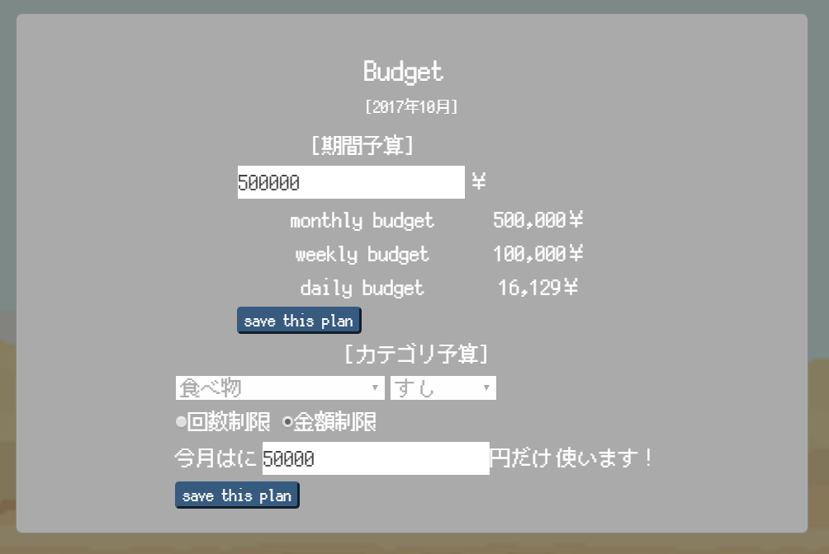

입출력 항목
항목명 |  | 컨트롤명 |  | 타입 및 길이 |  | 속성 |  | Validation Check
예산 시퀀스 |  | budget_num | number |  |  | primary key | NN
아이디 |  | user_id | varchar2 |  |  | foreign key | NN
예산 설정 날짜 |  | date | date |  |  |  | NN
월별 예산 |  | monthly | number |  |  |  | NN
주별 예산 |  | weekly | number |  |  |  | NN
일별 예산 |  | daily | number |  |  |  | NN
처리 내용
1. 기록 버튼 클릭 후 나타나는 모달에 월별 예산을 기록한다. 2. 기록과 동시에 월별, 주별, 일별 예산이 자동 계산된다.

기술적 고려사항

사용자 인터페이스 목록 - 화면 상세 설계
화면 ID |  | km_04 |  |  | 화면명 |  | 지출 기록
관련 유스케이스 ID
관련 시퀀스도 ID
화면유형 |  | 지출 기록 |  |  | 메뉴경로 |  | 메인페이지 -> 지출 기록
화면개요 |  | 메인 페이지 왼쪽 하단에 있는 버튼 클릭 시 모달 나타남
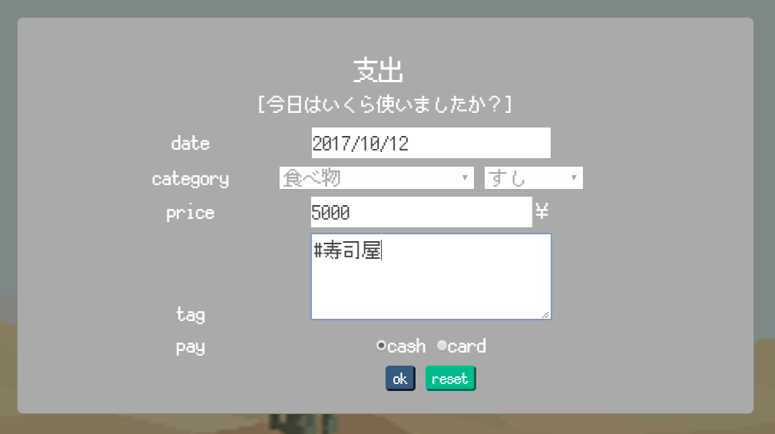

입출력 항목
항목명 |  | 컨트롤명 |  | 타입 및 길이 |  | 속성 |  | Validation Check
기록 시퀀스 |  | record_num | number |  |  | primary key | NN
아이디 |  | user_id | varchar2 |  |  | foreign key | NN
기록 날짜 |  | record_date | date |  |  |  | NN
기록 카테고리 |  | category | varchar2 |  |  |  | NN
기록 태그 |  | record_tag | varchar2 |  |  |  | NN
기록 가격 |  | record_price | number |  |  |  | NN
기록 단위 |  | record_unit | check |  |  |  | NN
기록 지불 방법 |  | record_pay | check |  |  |  | NN
처리 내용
기록 버튼 클릭 후 나타나는 모달에 지출 내용을 기록한다.

기술적 고려사항

사용자 인터페이스 목록 - 화면 상세 설계
화면 ID |  | km_05 |  |  | 화면명 |  | 메인페이지
관련 유스케이스 ID
관련 시퀀스도 ID
화면유형 |  | 메인페이지 |  |  | 메뉴경로 |  | 메인페이지
화면개요 |  | 기록 후 카테고리에 카운팅이 나타나면 드래그앤 드롭으로 아이템을 설치한다
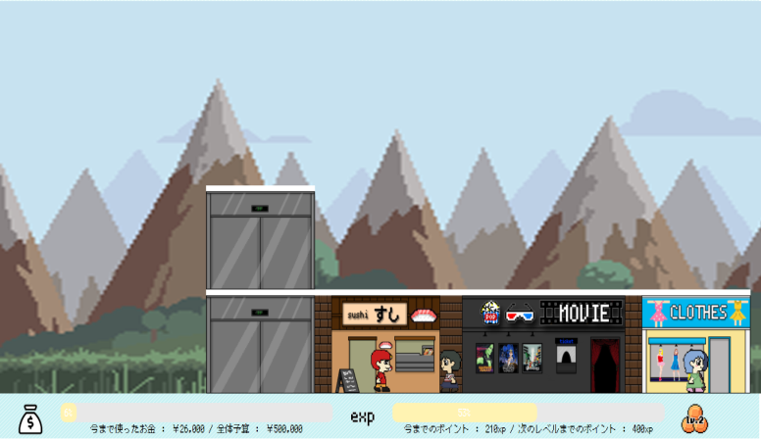

입출력 항목
항목명 |  | 컨트롤명 |  | 타입 및 길이 |  | 속성 |  | Validation Check
아이템 아이디 |  | img_id | varchar2 |  |  | O | NN
유저 아이디 |  | user_id | varchar2 |  |  | O | NN
아이템 X좌표 |  | img_x | double |  |  | O | NN
아이템 Y좌표 |  | img_y | double |  |  | O | NN
처리 내용
아이템의 위치가 설정되면 그 좌표를 DB에 저장한다. 로그아웃 후 다시 로그인 해도 위치가 남아있다.

기술적 고려사항

사용자 인터페이스 목록 - 화면 상세 설계
화면 ID |  | km_06 |  |  | 화면명 |  | 스크린샷
관련 유스케이스 ID
관련 시퀀스도 ID
화면유형 |  | 스크린샷 |  |  | 메뉴경로 |  | 메인페이지 -> 스크린샷
화면개요 |  | 우측 상단의 카메라 아이콘으로 현재 상황을 스크린샷으로 남길 수 있다.
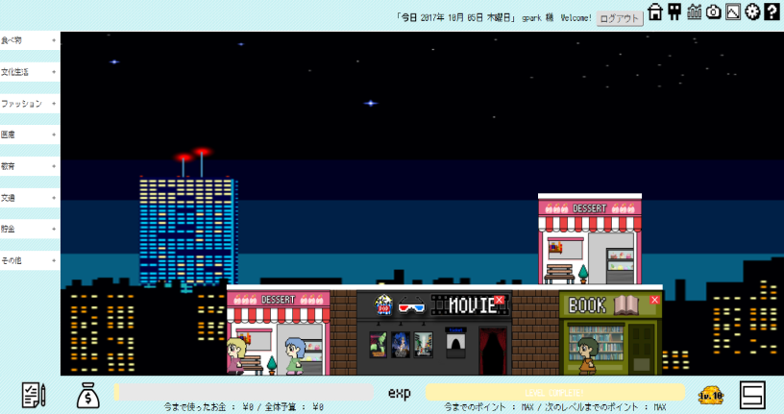 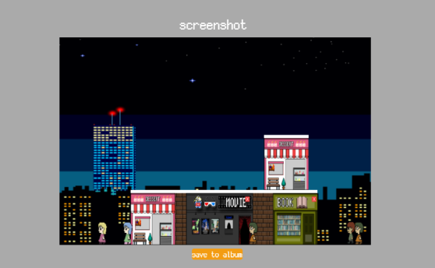

입출력 항목
항목명 |  | 컨트롤명 |  | 타입 및 길이 |  | 속성 |  | Validation Check
스크린샷 시퀀스 |  | screenshot_num | number |  |  | O | NN
유저 아이디 |  | user_id | varchar2 |  |  | O | NN
스크린샷 일시 |  | shotdate | date |  |  | O | NN
스크린샷 url |  | screenshotdata | clob |  |  | O | NN
처리 내용
카메라 버튼 클릭 시 자동으로 스크린샷 찍힘 CLOB 형식으로 서버에 저장, 자동으로 앨범에 저장됨

기술적 고려사항

사용자 인터페이스 목록 - 화면 상세 설계
화면 ID |  | km_07 |  |  | 화면명 |  | 데이터 분석
관련 유스케이스 ID
관련 시퀀스도 ID
화면유형 |  | 데이터 분석 조회 |  |  | 메뉴경로 |  | 메인페이지 -> 데이터 분석
화면개요 |  | 지출 기록 분석, 조회 가능
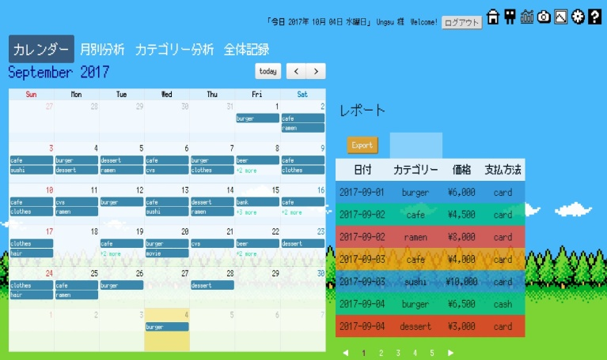

입출력 항목
항목명 |  | 컨트롤명 |  | 타입 및 길이 |  | 속성 |  | Validation Check

처리 내용
데이터의 월별, 카테고리별 분포 및 기록을 확인할 수 있다.

기술적 고려사항

